formato
 | INFORME DE GESTIÓN |  |  | 2012

 |  |  |  | 2015

NOMBRE | Proceso de certificacion en calidad
DESCRIPCIÓN | En el marco del fortalecimiento Institucional la entidad se certificó ante el ICONTEC con la ISO9001-:2008, NTCGP 1000:2009, IQNET.
FECHA: | INICIO; 2014 | TERMINACION | 2015
VALOR
METAS QUE IMPACTA: |  | CUMPLIMIENTO | 100%
NOMBRE META:

REGISTRO FOTOGRÁFICO. |  | ESTADO:
 |  | Implementación del sistema de gestión de calidad y certificación bajo la normas ISO 9001:2008, lo que permite que el IDM ejecute todo su accionar basado principalmente en la satisfacción del cliente que para este caso lo constituye toda la comunidad en general del municipio de Dosquebradas y que base todos sus procesos en mejora continua,
 |  |  |  |  | DISEÑO
 |  |  |  |  | PRECONTRACTUAL
 |  |  |  |  | CONTRACTUAL
 |  |  |  |  | EJECUCIÓN
 |  |  |  |  | TERMINADO
 |  |  |  |  | LIQUIDADO
 |  |  |  |  | NO APLICA

 |  | RECOMENDACIONES:
 |  | TEMAS A TENER EN CUENTA EN LA VIGENCIA 2016. Continuar con la mejora continua de los procesos y procedicimientos, de tal forma que se pueda obtener la Recertificacion.

NOMBRE | Fortalecimiento tecnologico
DESCRIPCIÓN DEL PROYECTO: | Desarrollo de aplicativos propios, desarrollados por los ingenieros de sistemas de la entidad
FECHA: | INICIO. 2012 | TERMINACION | 2015
VALOR
METAS QUE IMPACTA: |  | CUMPLIMIENTO | 100%
NOMBRE META:

REGISTRO FOTOGRÁFICO. |  | ESTADO:
 |  | • SICRU - Sistema de Cruces: La creación e implementación del software de bases oficiales SICRU, ha permitido atender, registrar y brindar una mejor información y asesoría a mas de 13.000 personas a la fecha y que inicio con 2.000 personas. |  |  | PRECONTRACTUAL
 |  |  |  |  | CONTRACTUAL
 |  | SAGA - Sistema Asistencial: Ayuda al personal asistencial con su trabajo de gestión documental, recordando los compromisos y vencimientos de todas las solicitudes y comunicados que ingresan al instituto a través de la ventanilla única |  |  | EJECUCIÓN
 |  |  |  |  | TERMINADO
 |  |  |  |  | LIQUIDADO
 |  | GESAR – Gestor de Archivo: Sistema gestor de archivo para preservar el registro documental histórico del Instituto y sus diferentes proyectos y postulaciones.

 |  | REPORTANDO - Reporte de Actividades: Alimenta nuestro software municipal de seguimiento al Plan de Desarrollo, además permite evidenciar el avance de las actividades actualizadas de los programas y proyectos que adelanta la entidad.
 |  | INTRANET: Red interna de trabajo que permite el fortalecimiento institucional y el trabajo en equipo para una mejor prestación del servicio.
 |  | . PAGINA WEB: Portal web en internet acorde a las políticas de Gobierno en Línea, que brinda servicios de información de interés general a la ciudadanía. www.idm.gov.co

 |  | RECOMENDACIONES:
 |  | TEMAS A TENER EN CUENTA EN LA VIGENCIA 2016. Continuar registrando la informacion en cada uno de los aplicativos desarrollados y adquirir nuevos software para una mejor continua.

NOMBRE | Informe Financiero
DESCRIPCIÓN | Presupuesto de ingresos
FECHA: | INICIO. 2012 | TERMINACION | 2015
VALOR
METAS QUE IMPACTA: |  | CUMPLIMIENTO | 100%
NOMBRE META:

REGISTRO FOTOGRÁFICO. |  | ESTADO:
 |  |  |  |  | PRECONTRACTUAL
 |  |  |  |  | CONTRACTUAL
 |  | El Instituto de Desarrollo Municipal, como ente encargado de la política de vivienda en el municipio de Dosquebradas, muestra el siguiente comportamiento presupuestal del año 2012 al año 2015, donde el año 2012 tiene una apropiación de ingresos por $2.381.432 millones, para el año 2013 se presupuestaron $3.263.353, para el año 2014, la suma de $3.696.811 y para el año 2015 $4.774.338 millones, para lo cual el ente Central transfirió al Instituto de Desarrollo Municipal del 3.7% de los ICLD del Municipio, en las vigencias 2012 al 2014, se transfirió por doceavas partes y en el año 2015, según acuerdo 023 del 26 de noviembre de 2014, según el artículo 42, parágrafo 2 define que: las transferencias a los Institutos Descentralizados, Concejo, Personería y Contraloría, se harán con base al recaudo real y la tesorería girará los recursos el día 16 del mes siguiente del mes ejecutado |  |  | EJECUCIÓN
 |  |  |  |  | LIQUIDADO
 |  |  |  |  | NO APLICA

 |  | RECOMENDACIONES:
 |  | TEMAS A TENER EN CUENTA EN LA VIGENCIA 2016. Ejecucion de presupuesto aprobado para la vigencia 2016, aplicando lo contemplado en la Ley Organica de Presupuesto.

NOMBRE DEL PROYECTO: | Informe Financiero
DESCRIPCIÓN DEL PROYECTO: | Presupuesto de gastos
FECHA: | INICIO. 2012 | TERMINACION | 2015
VALOR
METAS QUE IMPACTA: |  | CUMPLIMIENTO | 100%
NOMBRE META:

REGISTRO FOTOGRÁFICO. |  | ESTADO:
 |  |  |  |  | PRECONTRACTUAL
 |  | En lo que a la ejecución del presupuesto de gastos se refiere, se calcula que para el año 2015 fue comprometido el 100% de los recursos disponibles para funcionamiento, un 100% del presupuesto de inversión y un 0% del monto estimado por concepto de servicio de la deuda, acumulando una ejecución total de $4.774.338 millones de los $4.774.338 millones presupuestados, ejecucion que se logro gracias a la gestion de la Direccion logrando asi involucrar el componente de cofinanciacion para los proyectos. |  |  | CONTRACTUAL
 |  |  |  |  | EJECUCIÓN
 |  |  |  |  | TERMINADO
 |  |  |  |  | LIQUIDADO
 |  |  |  |  | NO APLICA

 |  | RECOMENDACIONES:
 |  | TEMAS A TENER EN CUENTA EN LA VIGENCIA 2016.Dar cumplimiento a lo estipulado en materia de normas presupuestales y gestionar recursos para hacer que la entidad aumente el % de recursos propios

NOMBRE | Plan anualizado de caja y Plan anual de Adquisiciones
DESCRIPCIÓN | Aprobados mediante actos administrativos en cada vigencia
FECHA: | INICIO. 2012 | TERMINACION | 2015
VALOR
METAS QUE IMPACTA: |  | CUMPLIMIENTO | 100%
NOMBRE META:

REGISTRO FOTOGRÁFICO. |  | ESTADO:

 |  | PAC: Ejecutado mensualmente |  |  | DISEÑO
 |  |  |  |  | PRECONTRACTUAL
 |  |  |  |  | CONTRACTUAL
 |  | PAA: El Plan Anual de Adquisiciones es una herramienta para facilitar a las Entidades Estatales identificar, registrar, programar y divulgar sus necesidades de bienes, obras y servicios; y diseñar estrategias de contratación basadas en agregación de la demanda que permitan incrementar la eficiencia del proceso de contratación, se debe aprobar mediante Acto Administrativo y publicarse en la pagina de colombia compra eficiente. Secop, antes del 31 de enero de cada año y debera ser modificado por lo menos una vez al año (julio) |  |  | EJECUCIÓN
 |  |  |  |  | TERMINADO
 |  |  |  |  | LIQUIDADO
 |  |  |  |  | NO APLICA

 |  | RECOMENDACIONES:
 |  | ASPECTOS A TENER EN CUENTA EN LA VIGENCIA 2016: Aprobar el PAA y publicarlo, en el Secop y en la pagina Web de la entidad

NOMBRE | Estados Financieros
DESCRIPCIÓN | Los Estados financieros Básicos, reflejan la situacion contable de la entidad, en los periodos gravables
FECHA: | INICIO. 2012 | TERMINACION | 2015
VALOR
METAS QUE IMPACTA: |  | CUMPLIMIENTO | 100%
NOMBRE META:

REGISTRO FOTOGRÁFICO. |  | ESTADO:

 |  | BALANCE GENERAL 2011 A 2015 El balance general muestra la naturaleza y cuantificación de los recursos económicos de la entidad, se ha tomado como base el año 2011, para analizar el comportamiento del cuatrienio, en cuanto a activos, pasivos y estructura patrimonial |  |  | CONTRACTUAL
 |  |  |  |  | EJECUCIÓN
 |  | Activos: presentaron un incremento nominal considerable de $2.190.475, pasando de 3.286.731 a 5.477.206 lo que equivale a un incremento del 66.65%, como se puede ver lo más representativo dentro del total de los activos son los inventarios, concentrados en la cuenta mercancías en existencia, que refleja todos los terrenos que la entidad posee para desarrollar los diferentes proyectos de vivienda. Estos representan el 68.10%del total de activos, si miramos en el balance en año 2011, la entidad contaba con un inventario de 2.576.796 valor que no era real ya que se encontraban registrados en esta cuenta terrenos como Panorama Country por valor de $ 447.033, Soledad por $763.159, Terrenos que ya habían sido adjudicados en el proyecto de reubicación, pero que aún no habían sido aún legalizados por su beneficiarios, razón por la cual estaban a nombre de la entidad. Ósea que si bien se tiene en cuenta esta observación para el año 2011 tenía un saldo real de 1.366.603 y no 2.576.796, o sea que tomando el valor real el incremento con respecto al año 2015 fue de 1.729%, paso de $1.366.603 en año 2011 a $3.729.978 en año 2015. |  |  | TERMINADO
 |  |  |  |  | LIQUIDADO
 |  |  |  |  | NO APLICA
 |  | Cartera: La entidad tenía una cartera desde el año 2011 de $166.095, que se daba por perdida, se realizaron cobros coactivos, embargos y se logró recuperación de cartera más intereses de $138.669 capital, más $51.331 de intereses, o sea de un 83%, pues queda un saldo de $27.426.

 |  | Deudores pasó de $609.103 en el 2011 a $642.933 con una variación de 5.55% y que a su vez representa el 11.74% del total de los activos, de los cuales $ 153.149 corresponden al convenio Milán que se reinició proceso jurídico, $331.483 del Municipio por concepto de parte que se cedió del terreno San Marcos . De la obra por valorización Valher Almendros $9.535 e intereses por cobrar de esta misma obra de $9.031 obra que tuvo su inicio en el año 2010, en cuenta trasferencias por cobrar $130.873, que viene del año 2014 correspondiente a mayor recaudo que no nos han reconocido
 |  | RECOMENDACIONES:
 |  | TEMAS A TENER EN CUENTA EN LA VIGENCIA 2016. Tener siempre actualizado el sistema contable, de tal modo que permite consultar y analizar informacion en cualquier momento y rendir los informes dentro de los plazos establecidos y continuar con las gestiones de recuperacion de cartera

NOMBRE | Estados Financieros
DESCRIPCIÓN | Los Estados financieros Básicos, reflejan la situacion contable de la entidad, en los periodos gravables
FECHA: | INICIO. 2012 | TERMINACION | 2015
VALOR
METAS QUE IMPACTA: |  | CUMPLIMIENTO | 100%
NOMBRE META:

REGISTRO FOTOGRÁFICO. |  | ESTADO:

 |  | Pasivos: Los pasivos de la presente vigencia obedecen a acreedores del año 2015, que se reflejan por obedecer al sistema de causación contable, pero que son canceladas con los saldos de bancos y las transferencias que se encuentran pendientes del mes noviembre. Las cuentas por pagar gracias a la gestión y a los procesos de Depuracion contable, lograron ser subsanadas en estos cuatro años, solo quedan pendientes las cuentas con Serviciudad y el Municipio de Dosquebradas y Constructora Paez, las cuales suman $248.775.000 |  |  | CONTRACTUAL
 |  |  |  |  | EJECUCIÓN
 |  |  |  |  | TERMINADO
 |  |  |  |  | LIQUIDADO
 |  |  |  |  | NO APLICA

 |  | RECOMENDACIONES:
 |  | TEMAS A TENER EN CUENTA EN LA VIGENCIA 2016. En procura del buen funcionamiento de la entidad lograr un manejo financiero eficiente y bajar el nivel de la cuentas por cobrar, a traves del sanemiento de las cuentas por pagar existentes (Municipio y Serviciudad)

NOMBRE | Estados Financieros
DESCRIPCIÓN | Los Estados financieros Básicos, reflejan la situacion contable de la entidad, en los periodos gravables
FECHA: | INICIO. 2012 | TERMINACION | 2015
VALOR
METAS QUE IMPACTA: |  | CUMPLIMIENTO | 100%
NOMBRE META:

REGISTRO FOTOGRÁFICO. |  | ESTADO:

 |  | Patrimonio: Para el año 2015 el patrimonio ha venido en aumento por el incremento en la utilidad. Para el año 2011 veníamos con una pérdida de 157.119 y al terminar el cuatrienio tenemos una utilidad de $224.592 lo que equivale a una variación del 242.94

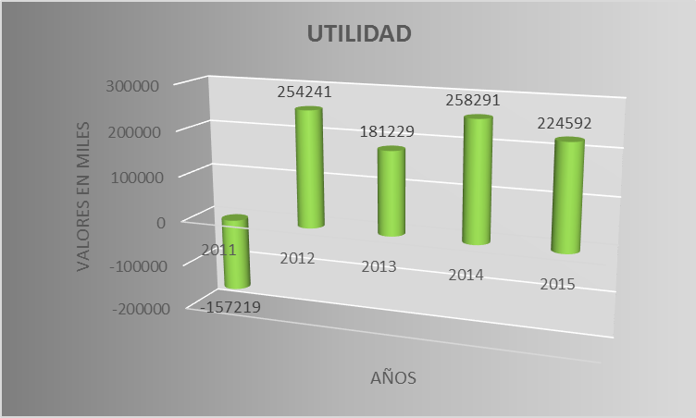
 |  | RECOMENDACIONES:
 |  | TEMAS A TENER EN CUENTA EN LA VIGENCIA 2016. En procura del buen funcionamiento de la entidad lograr un manejo financiero eficiente y bajar el nivel de la cuentas por cobrar, a traves del sanemiento de las cuentas por pagar existentes (Municipio y Serviciudad)

NOMBRE | Estado de las Fiducias
DESCRIPCIÓN | Constituidas para el manejo de recursos de Reubicados y mejoramientos
FECHA: | 2012 | TERMINACION | 2015
VALOR
METAS QUE IMPACTA: |  | CUMPLIMIENTO | 100%
NOMBRE META:

REGISTRO FOTOGRÁFICO. |  | ESTADO:
 |  | En el Fidecomiso PANORAMA COUNTRY I Y II, Realizado con Fiducentral, con base en último extracto recibido de ellos de fecha Octubre 31/15, nos reporta un saldo de $512.428.327.48, el cual corresponde a la devolución de 49 subsidios asignados al mismo número de familias que no pudo ser aplicado por la incapacidad de estas, de tener el cierre financiero. Cada subsidio es por valor de $8.568.000, es bueno aclarar que es posible que sea cobrada por parte de Fonvivienda la indexación de cada subsidio.
 |  |  |  |  | DISEÑO
 |  |  |  |  | PRECONTRACTUAL
 |  |  |  |  | CONTRACTUAL
 |  |  |  |  | EJECUCIÓN

 |  | RECOMENDACIONES:

 |  | TEMAS A TENER EN CUENTA EN LA VIGENCIA 2016. Realizar seguimiento a las cuentas de fiducias y liquidarlas

NOMBRE | Informes a Entes de Control y Entidades Publicas y Privadas
DESCRIPCIÓN | Se hace necesario el reporte a entes de control siguiendo los instructivos y las normas para cada entidad
FECHA: | 2012 | TERMINACION | 2015
VALOR
METAS QUE IMPACTA: |  | CUMPLIMIENTO | 100%
NOMBRE META:

REGISTRO FOTOGRÁFICO. |  | ESTADO:
 |  | 1. CONTRALORIA MUNICIPAL DE DOSQUEBRADAS: Rendición de la cuenta Anual Consolidada, las cuentas periódicas (mensual y bimestral) y la cuenta al culminar una gestión administrativa, sobre su gestión financiera, operativa, ambiental y de resultados, la cual para su presentación deberá estar firmada por el Representante Legal, el Jefe de la entidad o quien haga sus veces. La rendición de la cuenta se debe enviar mediante Transferencia Electrónica a través del sitio Web, en los plazos establecidos para cada periodo. http://siacontralorias.auditoria.gov.co/dosquebradas/
 |  |  |  |  | DISEÑO
 |  | 2. CONTRALORIA GENERAL DE LA REPUBLICA Y CONTADURIA GENERAL DE LA NACION |  |  | PRECONTRACTUAL
 |  | 2.1. CGR: Se debe reportar trimestralmente a través del Aplicativo Schip según las fechas establecidas por la Contraloría General de la República. |  |  | CONTRACTUAL
 |  | 2.2. BDME: Para el ingreso de deudores, la categoría del BDME debe ser reportada dentro de los primeros diez (10) días calendario de los meses de junio y diciembre de cada año, para las fechas de corte a 31 de Mayo y 30 de noviembre respectivamente. (Resolución 422 de 2011, Art 3°) . La rendición de la cuenta se debe enviar mediante Transferencia Electrónica a través del sitio Web: http://www.chip.gov.co/schip_rt/ |  |  | EJECUCIÓN
 |  | 2.3. SIRECI - INFORME DE PERSONAL Y COSTOS: En los plazos que establezca la CGR, en el año 2016, se rinde la informacion de la vigencia 2015
 |  | 3. CAMARA DE COMERCIO: Envío por medios electrónicos de la remisión de información de contratos, multas, sanciones e inhabilidades de los proponentes, por parte de las entidades del Estado y de las demás entidades que deban enviar el reporte de que trata la Ley 1150 de 2007, Decreto 1510 de 2013, Circular Externa No. 002 de Enero 31 de 2014 y demás normas concordantes y complementarias. (Anexo instructivo de reportes). La rendición de la informaciónse debe enviar mediante Transferencia Electrónica a través del sitio Web: https://ree.rue.com.co/fee.php. Se debe reportar a más tardar el quince (15) de cada mes según el Decreto 734 de 2012 según el Artículo 6.1.3.5. Información proveniente de entidades estatales
 |  | 4. SECOP: En el link de compradores y procesos de contratación. Publicación a todo lo relacionado con contratación en la página http://www.colombiacompra.gov.co/
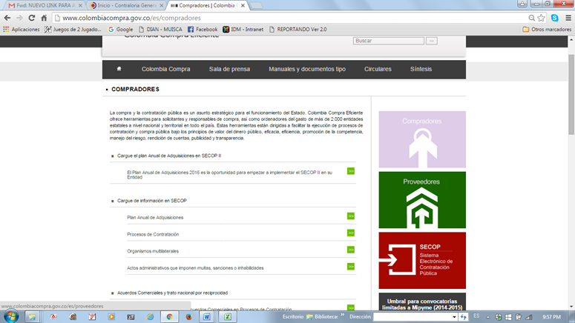
 |  | 5. PAGINA WEB DE LA ENTIDAD: La entidad debe publicar todos sus procesos de contratación en la página de la entidad a través del sitio Web: http://www.idm.gov.co/portal/administrator. La publicación de la siguiente información se debe enviar al Ingeniero de Sistemas de la entidad, como lo siguiente: Plan Anual de Adquisiciones se debe publicar su ejecución, de acuerdo con la periodicidad de los reportes que establezca Colombia Compra Eficiente. Ejecuciones Presupuestales: La entidad debe publicar el presupuesto en ejercicio detallado, que es el aprobado de acuerdo con las normas vigentes aplicables por tipo de entidad. Se deben publicar los presupuestos de ingresos y gastos. Se debe publicar igualmente, la ejecución, mínimo cada 3 meses.

 |  | 6. PASIVOCOL: Toda la informacion relacionada con historias laborales

 |  | 7. SCHIP CONTABLE: Reporte de la informacion contable a la Contaduria General de la Nacion.

 |  | RECOMENDACIONES:

 |  | TEMAS A TENER EN CUENTA EN LA VIGENCIA 2016. Planera la rendicion de la cuenta anual y hacer cronograma de viencimientos vigencia 2016, para no dejar pasar ningun informe. MEDIANTE RESOLUCION 533 DE 2015, LA CONTADURIA GENERAL DE LA NACION, INCLUYO EL IDM, DENTRO DE LAS ENTIDADES PARA INICIAR PROCESO DE CONVERGENCIA A NORMAS INTERNACIONALES, SE INICIA PROCESO EN LA VIGENCIA 2016

